Índice
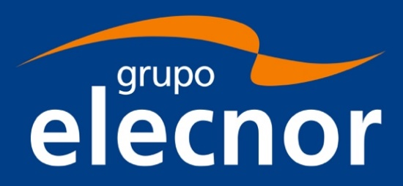
 | Resultados enero-marzo 2022
 | Cuadros de información económico-financiera

1 | Principales Magnitudes
2 | Cifra de Negocios por Segmentos
3 | EBITDA por Negocio
4 | Beneficio neto consolidado atribuibe por negocio
5 | Elecnor (Servicios y Proyectos)
6 | Enerfín (Energías Renovables)
7 | Proyectos Enerfín (a cierre de ejercicio 2021)
8 | Proyecto Celeo (a cierre de ejercicio 2021)

